流程图
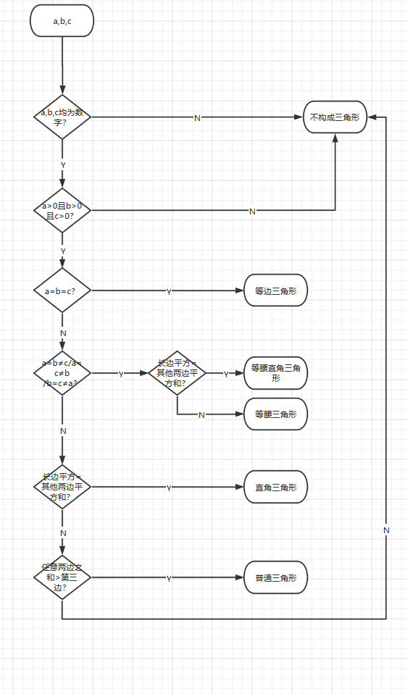
用例编号 | 测试项目 | 测试标题 | 重要级别 | 预置条件 | 测试输入 | 操作步骤 | 预期结果 | 实际结果
1 | 构成三角形 |  | 高 | 输入a,b,c三条边 | a=6,b=6,c=6 | 判断a=b=c | 直角三角形
2 |  |  | 高 | 输入a,b,c三条边 | a=6,b=6,c=6√2 | 判断a=b≠c且a^2+b^2=c^2 | 等腰直角三角形
3 |  |  | 高 | 输入a,b,c三条边 | a=6,b=6,c=5 | 判断a=b≠c且a^2+b^2=c^2不成立 | 等腰三角形
4 |  |  | 高 | 输入a,b,c三条边 | a=3,b=4,c=5 | 判断a^2+b^2=c^2且三边各不相等 | 直角三角形
5 |  |  | 高 | 输入a,b,c三条边 | a=2,b=3,c=4 | 判断出任意两边之和大于第三边 | 普通三角形
6 |  |  | 高 | 输入a,b,c三条边 | a=2,b=3,c=5 | 判断出任意两边之和大于第三边不成立 | 不构成三角形
7 |  |  | 高 | 输入a,b,c三条边 | a=2,b=7,c=5 | 判断出任意两边之和大于第三边不成立 | 不构成三角形
8 |  |  | 高 | 输入a,b,c三条边 | a=7,b=3,c=4 | 判断出任意两边之和大于第三边不成立 | 不构成三角形
9 |  |  | 高 | 输入a,b,c三条边 | 0,1,2 |  | 不构成三角形
10 |  |  | 高 | 输入a,b,c三条边 | ‘-1,1,2 |  | 不构成三角形
11 |  |  | 高 | 输入a,b,c三条边 | ！，1，2 |  | 不构成三角形
12 |  |  | 高 | 输入a,b,c三条边 | a,1,2 |  | 不构成三角形
13 |  |  | 高 | 输入a,b,c三条边 | 啊,1,3 |  | 不构成三角形

